Sheet1
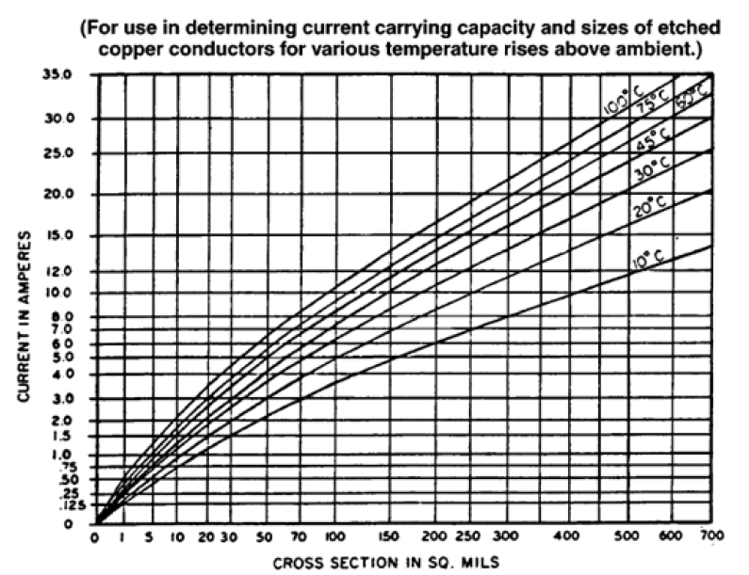
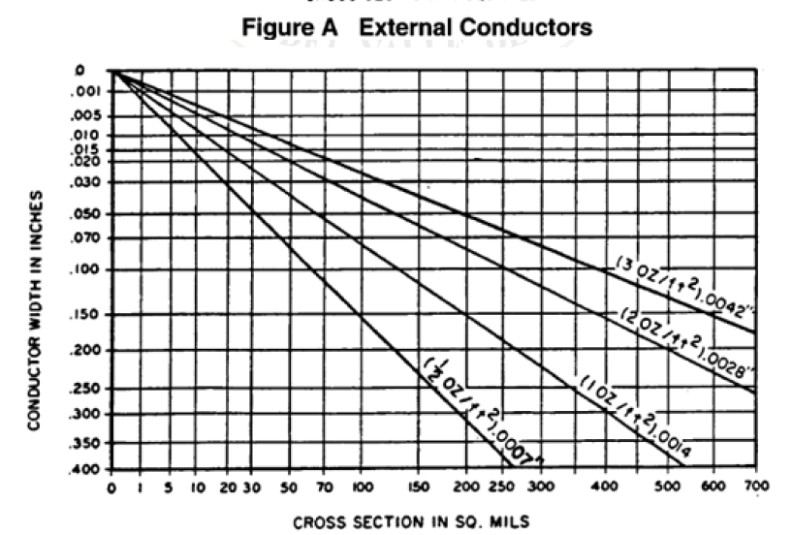

Anchos Utilizados en el PCB

Net | Current(A) | Ancho Externo | Ancho Interno
VCC | 0.5 | 5 mil
GND | 0.5 | 5 mil
Resto de nodos | 0.02 | 5 mil | 12 mil

